LAB_IC
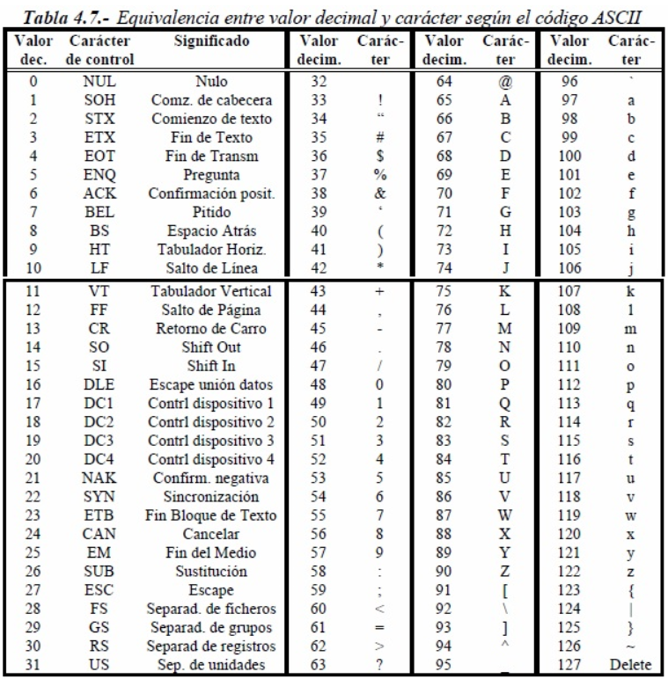
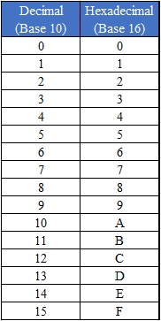
 |  | 8 | 4 | 2 | 1
 |  | 128 | 64 | 32 | 16 | 8 | 4 | 2 | 1
CARÁCTER | DECIMAL | BINARIO |  |  |  |  |  |  |  | HEXADECIMAL
G | 71 | 0 | 1 | 0 | 0 | 0 | 1 | 1 | 1 | 47
e | 101 | 0 | 1 | 1 | 0 | 0 | 1 | 0 | 1 | 65
r | 114 | 0 | 1 | 1 | 1 | 0 | 0 | 1 | 0 | 72
a | 97 | 0 | 1 | 1 | 0 | 0 | 0 | 0 | 1 | 61
l | 108 | 0 | 1 | 1 | 0 | 1 | 1 | 0 | 0 | 6C
d | 100 | 0 | 1 | 1 | 0 | 0 | 1 | 0 | 0 | 64
Espacio | 32 | 0 | 0 | 1 | 0 | 0 | 0 | 0 | 0 | 20
R | 82 | 0 | 1 | 0 | 1 | 0 | 0 | 1 | 0 | 52
i | 105 | 0 | 1 | 1 | 0 | 1 | 0 | 0 | 1 | 69
o | 111 | 0 | 1 | 1 | 0 | 1 | 1 | 1 | 1 | 6F
s | 115 | 0 | 1 | 1 | 1 | 0 | 0 | 1 | 1 | 73

